상품제안서
디셀라 NEMO FAN 미니 핸디형 선풍기 | 상품코드: S47508

 |  |  |  |  |  |  | 02-713-8555 | www.synergygift.co.kr
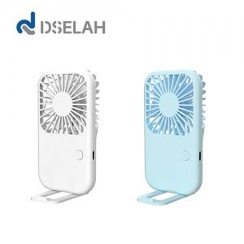

【상세/제작정보】

【인쇄/포장옵션】 | 레이저, 풀칼라 / 포장지포장

【공급단가】 | 수량 | 50~ | 100~ | 300~ | 1,000~ | 5,000~
*VAT별도 | 단가 | 5,400원 | 5,200원 | 4,910원 | 4,710원 | 4,550원

【상품 URL】 | https://www.synergygift.co.kr:443/src/goods_detail.php?gdno=47508

